P３
図１ 全国と鹿児島県との差

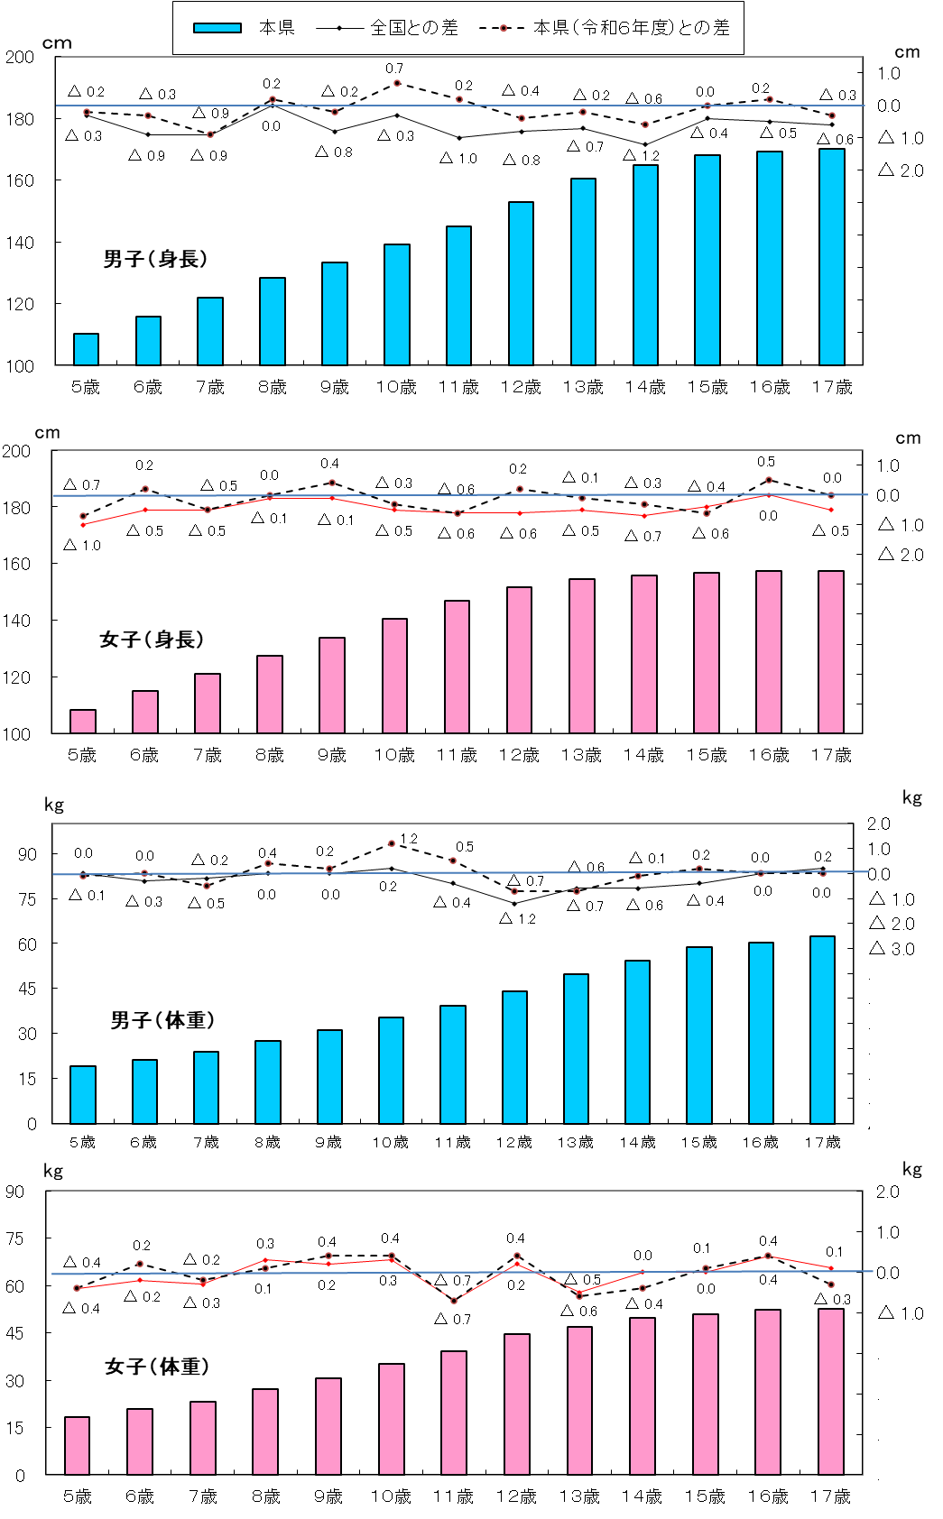
身長 （男子）
 | 1
身長
 | 1 | 1
身長 （男子）
 | 1
身長
 | 1 | 1
女子
男子

体重 （男子）
 | 1
体重 （男子）
 | 1

身長 （女子）
 | 1
身長 （女子）
 | 1

体重
 | 1 | 1
体重
 | 1 | 1

体重 （女子）
 | 1
体重 （女子）
 | 1

P４
３ 本県の身長・体重の推移（世代間の比較）
（１） 身長の推移
令和７年度の身長を30年前の平成７年度（親の世代）と比べると，最も差のある年齢は男子では
12歳で2.7ｃｍ，女子では10歳で1.4ｃｍそれぞれ高くなっている。

令和７年度
表３ 年齢別 身長の平均値
区 分 |  |  | 身 長 （㎝）
 |  |  | 昭和４０年度 | 平成７年度 | 令和7年度 | （Ｃ）-（Ｂ） | （Ｂ）-（A）
 |  |  | 祖父母世代（60年前） | 親の世代（30年前） | 子世代
 |  |  | （A） | （Ｂ） | （Ｃ）
男 子 | 幼稚園 | ５歳 | 107.8 | 110.2 | 110.1 | △ 0.1 | 2.4
 | 小学校 | ６歳 | 111.0 | 115.7 | 115.7 | 0.0 | 4.7
 |  | ７歳 | 116.5 | 121.8 | 121.8 | 0.0 | 5.3
 |  | ８歳 | 121.4 | 127.1 | 128.3 | 1.2 | 5.7
 |  | ９歳 | 126.1 | 132.7 | 133.2 | 0.5 | 6.6
 |  | １０歳 | 130.7 | 138.0 | 139.2 | 1.2 | 7.3
 |  | １１歳 | 135.5 | 143.7 | 145.1 | 1.4 | 8.2
 | 中学校 | １２歳 | 141.2 | 150.3 | 153.0 | 2.7 | 9.1
 |  | １３歳 | 147.9 | 157.8 | 160.4 | 2.6 | 9.9
 |  | １４歳 | 154.3 | 164.4 | 164.9 | 0.5 | 10.1
 | 高等学校 | １５歳 | 160.2 | 167.5 | 168.2 | 0.7 | 7.3
 |  | １６歳 | 163.4 | 169.5 | 169.4 | △ 0.1 | 6.1
 |  | １７歳 | 164.6 | 170.4 | 170.0 | △ 0.4 | 5.8
女 子 | 幼稚園 | ５歳 | 106.6 | 109.6 | 108.5 | △ 1.1 | 3.0
 | 小学校 | ６歳 | 110.1 | 115.1 | 115.1 | 0.0 | 5.0
 |  | ７歳 | 115.4 | 121.2 | 121.1 | △ 0.1 | 5.8
 |  | ８歳 | 120.5 | 127.0 | 127.4 | 0.4 | 6.5
 |  | ９歳 | 125.9 | 132.9 | 133.7 | 0.8 | 7.0
 |  | １０歳 | 131.1 | 139.0 | 140.4 | 1.4 | 7.9
 |  | １１歳 | 137.4 | 145.6 | 146.8 | 1.2 | 8.2
 | 中学校 | １２歳 | 143.6 | 150.9 | 151.8 | 0.9 | 7.3
 |  | １３歳 | 147.9 | 155.0 | 154.5 | △ 0.5 | 7.1
 |  | １４歳 | 150.5 | 156.2 | 155.7 | △ 0.5 | 5.7
 | 高等学校 | １５歳 | 152.8 | 156.9 | 156.6 | △ 0.3 | 4.1
 |  | １６歳 | 152.9 | 157.1 | 157.5 | 0.4 | 4.2
 |  | １７歳 | 153.2 | 157.1 | 157.4 | 0.3 | 3.9

図２ 年齢別・身長の平均値の推移
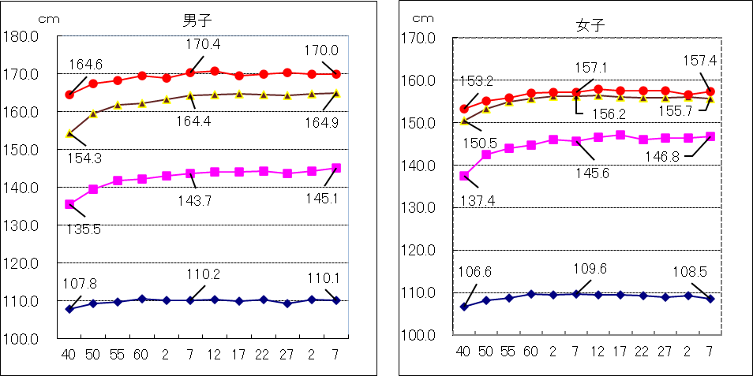

P５
平成19年度生まれ（令和７年４月１日現在17歳）と30年前の昭和52年度生まれ（親の世代）
の発育量を比べると，年間発育量が最大となる時期は，男子については平成19年度生まれが12歳，
昭和52年度生まれも12歳となっている。
女子については，年間発育量が最大になる時期は，平成19年度生まれが９歳，昭和52年度は10
歳となっている。また，平成19年度生まれの最大の発育量を示す年齢は，男子に比べ３歳早くなっ
ている。
表４ 平成19年度と昭和52年度の者の年間発育量の比較（身長）（ｃｍ）
区 分 |  | 男 子 |  | 女 子
 |  | 昭和５２年度生まれ | 平成１９年度生まれ | 昭和５２年度生まれ | 平成１９年度生まれ
 |  | （親の世代の１７歳） | （令和７年度１７歳） | （親の世代の１７歳） | （令和７年度１７歳）
総 発 育 量 |  | 60.9 | 60.8 | 48.4 | 48.8
幼稚園 ５歳時 (５歳～６歳） |  | 5.8 | 6.2 | 5.6 | 6.4
小学校 | ６歳時 | 6.0 | 6.9 | 6.3 | 5.3
 | ７ 〃 | 5.5 | 4.8 | 5.7 | 6.4
 | ８ 〃 | 5.5 | 6.1 | 5.6 | 6.4
 | ９ 〃 | 4.9 | 5.5 | 6.6 | 6.8
 | １０ 〃 | 6.4 | 6.6 | 7.1 | 6.7
 | １１ 〃 | 6.7 | 6.9 | 5.0 | 4.9
中学校 | １２ 〃 | 7.9 | 7.9 | 3.8 | 2.8
 | １３ 〃 | 6.0 | 5.1 | 1.6 | 1.8
 | １４ 〃 | 3.5 | 3.1 | 0.9 | 0.8
高 校 | １５ 〃 | 1.6 | 0.9 | 0.2 | 0.1
 | １６ 〃 | 1.1 | 0.8 | 0.0 | 0.4
（注） 太字下線付部分は，年間発育量が最大となった時期の数値である。
（注） 年間発育量とは，例えば，平成19年度生まれの者の｢５歳時｣の年間発育量は，平成26年度調査６歳
の者の身長から平成25年度調査 ５歳の者の身長を引いたものである。

 |  | ０歳 | 平成19年度生まれ
 |  | ５歳 | 平成24年度年齢 | (平成25年度調査)
 |  | ６歳 | 平成25年度年齢 | (平成26年度調査)

図３ 平成１９年度生まれと昭和５２年度生まれの者の年間発育量の比較（身長）
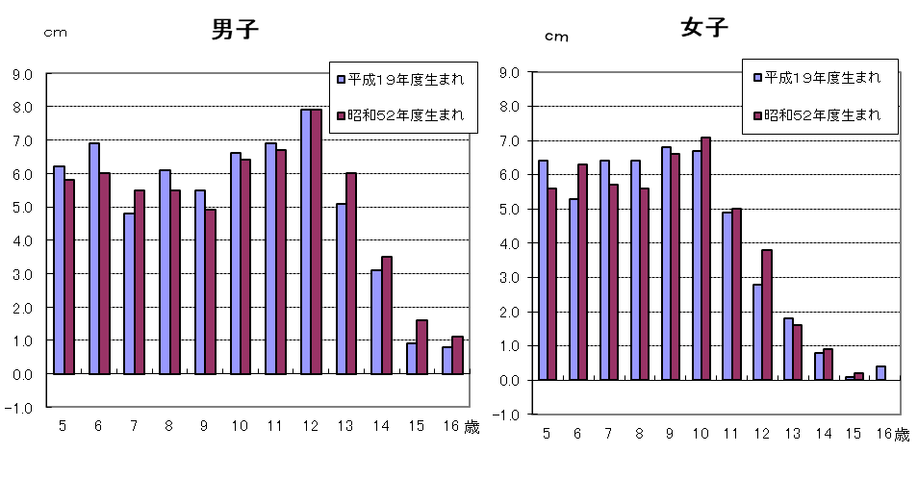

※調査数が全生徒数の７．５％であることや調査対象者が毎年変わることから発育量がマイナスと
なることがあります。

P６
（２） 体重の推移
令和７年度の体重を30年前の平成７年度（親の世代）と比べると，最も差のある年齢は，
男子では13歳で2.3ｋｇ，女子は10歳で1.5ｋｇそれぞれ重くなっている。

表５ 年齢別 体重の平均値
区 分 |  |  | 体 重（㎏）
 |  |  | 昭和４０年度 | 平成７年度 | 令和7年度 | （Ｃ）-（Ｂ） | （Ｂ）-（A）
 |  |  | 祖父母世代（６０年前） | 親の世代（３０年前） | 子世代
 |  |  | （A） | （Ｂ） | （Ｃ）
男 子 | 幼稚園 | ５歳 | 17.7 | 19.1 | 19.0 | △ 0.1 | 1.4
 | 小学校 | ６歳 | 18.9 | 21.2 | 21.1 | △ 0.1 | 2.3
 |  | ７歳 | 20.9 | 23.9 | 24.0 | 0.1 | 3.0
 |  | ８歳 | 23.0 | 26.8 | 27.4 | 0.6 | 3.8
 |  | ９歳 | 25.2 | 30.1 | 31.2 | 1.1 | 4.9
 |  | １０歳 | 27.7 | 33.5 | 35.3 | 1.8 | 5.8
 |  | １１歳 | 30.2 | 37.0 | 39.2 | 2.2 | 6.8
 | 中学校 | １２歳 | 34.1 | 41.9 | 44.0 | 2.1 | 7.8
 |  | １３歳 | 39.0 | 47.5 | 49.8 | 2.3 | 8.5
 |  | １４歳 | 44.5 | 53.7 | 54.4 | 0.7 | 9.2
 | 高等学校 | １５歳 | 50.7 | 58.2 | 58.7 | 0.5 | 7.5
 |  | １６歳 | 54.0 | 61.2 | 60.3 | △ 0.9 | 7.2
 |  | １７歳 | 56.1 | 62.6 | 62.4 | △ 0.2 | 6.5
女 子 | 幼稚園 | ５歳 | 17.6 | 19.0 | 18.3 | △ 0.7 | 1.4
 | 小学校 | ６歳 | 18.4 | 21.0 | 20.8 | △ 0.2 | 2.6
 |  | ７歳 | 20.3 | 23.4 | 23.3 | △ 0.1 | 3.1
 |  | ８歳 | 22.5 | 26.5 | 27.1 | 0.6 | 4.0
 |  | ９歳 | 24.9 | 29.8 | 30.6 | 0.8 | 4.9
 |  | １０歳 | 27.8 | 33.7 | 35.2 | 1.5 | 5.9
 |  | １１歳 | 31.8 | 38.4 | 39.1 | 0.7 | 6.6
 | 中学校 | １２歳 | 36.8 | 43.5 | 44.6 | 1.1 | 6.7
 |  | １３歳 | 41.5 | 48.0 | 47.0 | △ 1.0 | 6.5
 |  | １４歳 | 44.8 | 49.9 | 49.7 | △ 0.2 | 5.1
 | 高等学校 | １５歳 | 47.8 | 51.9 | 51.0 | △ 0.9 | 4.1
 |  | １６歳 | 49.8 | 53.4 | 52.3 | △ 1.1 | 3.6
 |  | １７歳 | 50.5 | 53.2 | 52.6 | △ 0.6 | 2.7

図４ 年齢別・体重の平均値の推移
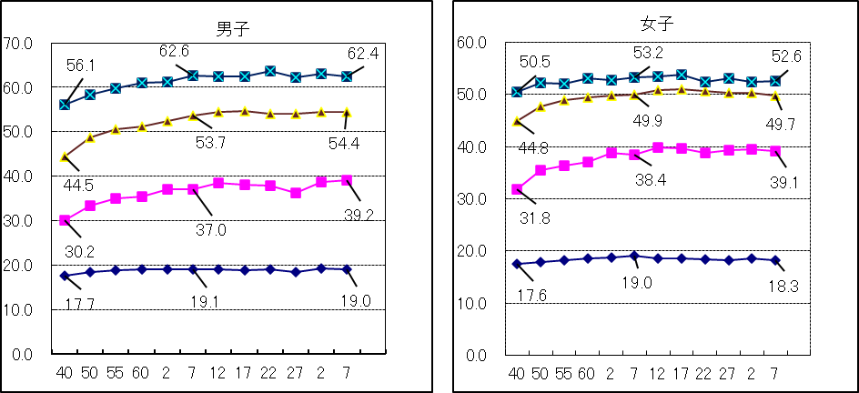
Kg
Kg
Kg
Kg

17歳
17歳
17歳
17歳
14歳
14歳
14歳
14歳

11歳
11歳
11歳
11歳

５歳
５歳
５歳
５歳

年度
年度
年度
年度

P７
平成19年度生まれ（令和７年４月１日現在17歳）と30年前の昭和52年度生まれ（親の世代）
の発育量を比べると，年間発育量が最大となる時期は，男子については平成19年度生まれが12
歳 ，昭和52年度生まれも12歳となっている。
女子については，年間発育量が最大になる時期は，平成19年度生まれが10歳， 昭和52年度
生まれも10歳となっている。また，平成19年度生まれの最大の発育量を示す年齢は， 男子に比
べ２歳早くなっている。
表６ 平成19年度生まれと昭和52年度生まれの者の年間発育量の比較（体重）（ｋｇ）
区 分 |  | 男 子 |  | 女 子
 |  | 昭和５２年度生まれ | 平成１９年度生まれ | 昭和５２年度生まれ | 平成１９年度生まれ
 |  | （親の世代の１７歳） | （令和７年度１７歳） | （親の世代の１７歳） | （令和７年度１７歳）
総 発 育 量 |  | 43.9 | 44.0 | 34.9 | 34.4
幼稚園 ５歳時 (５歳～６歳） |  | 2.0 | 2.7 | 1.6 | 2.4
小学校 | ６歳時 | 2.5 | 3.0 | 2.7 | 2.2
 | ７ 〃 | 2.9 | 2.4 | 2.9 | 3.3
 | ８ 〃 | 3.1 | 4.2 | 3.3 | 4.0
 | ９ 〃 | 3.0 | 4.0 | 3.9 | 4.2
 | １０ 〃 | 4.4 | 4.6 | 5.4 | 5.6
 | １１ 〃 | 5.1 | 5.2 | 5.1 | 4.1
中学校 | １２ 〃 | 6.2 | 5.6 | 3.2 | 2.8
 | １３ 〃 | 5.2 | 4.4 | 3.5 | 3.4
 | １４ 〃 | 5.4 | 4.0 | 2.1 | 1.2
高等 学校 | １５ 〃 | 2.8 | 1.8 | 0.6 | 0.5
 | １６ 〃 | 1.3 | 2.1 | 0.6 | 0.7
（注） 太字下線付部分は，年間発育量が最大となった時期の数値である。
（注） 年間発育量とは，例えば，平成19年度生まれの者の｢５歳時｣の年間発育量は，平成26年度
調査 ６歳の者の体重から平成25年度調査 ５歳の者の体重を引いたものである。

 |  | ０歳 | 平成19年度生まれ
 |  | ５歳 | 平成24年度年齢 | (平成25年度調査)
 |  | ６歳 | 平成25年度年齢 | (平成26年度調査)

図５ 平成１９年度生まれと昭和５２年度生まれの者の年間発育量の比較（体重）
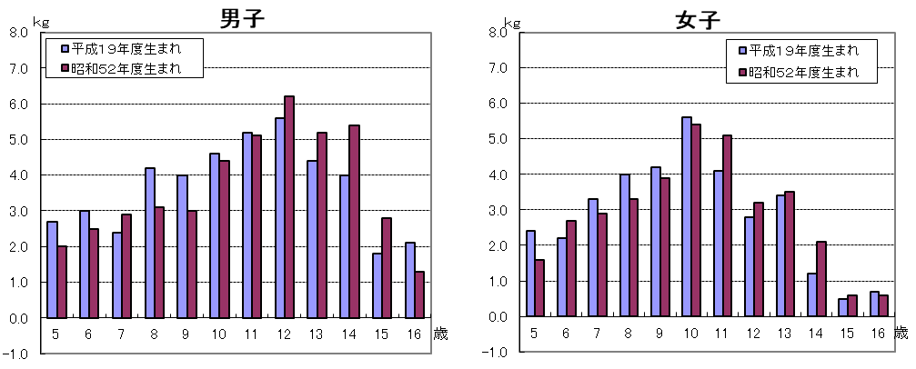

※調査数が全生徒数の７．５％であることや調査対象者が毎年変わることから発育量がマイナスと
なることがあります。

